关系图
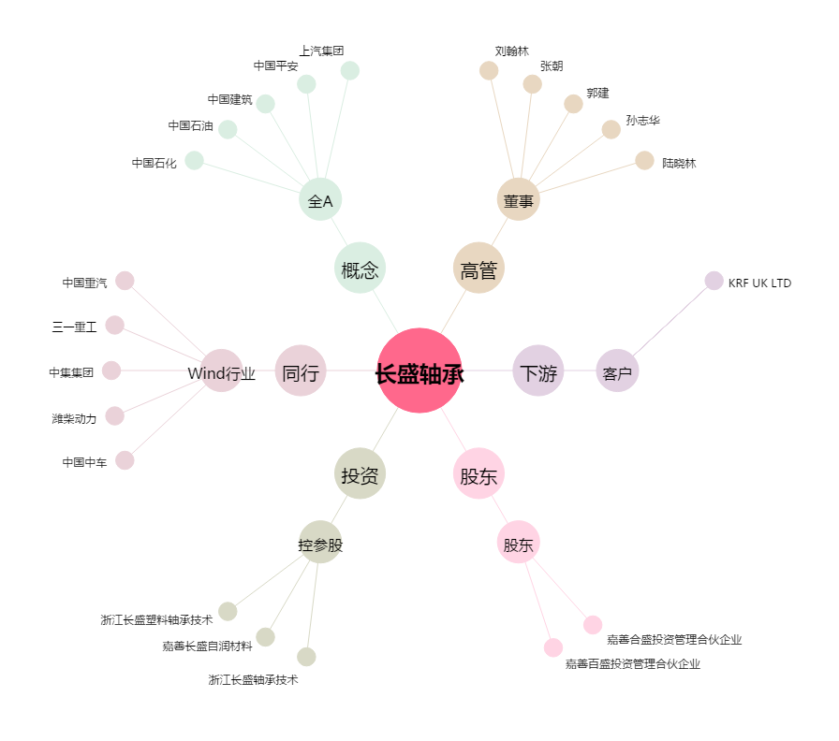
长盛轴承[300718.SZ] - 关系概览图

